레시피
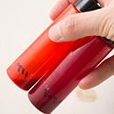
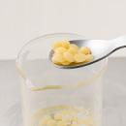
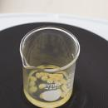
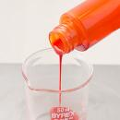
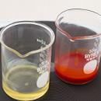
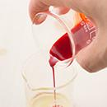
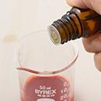
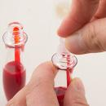
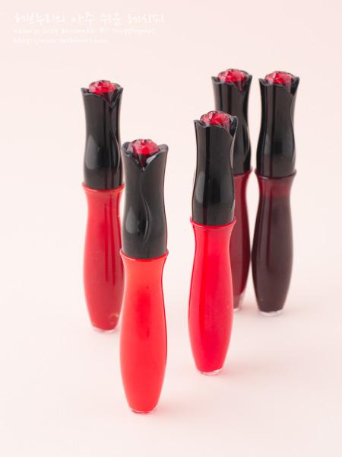
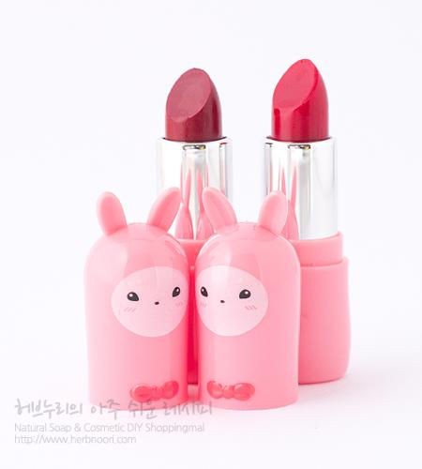
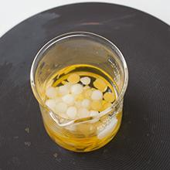
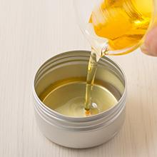
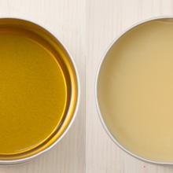
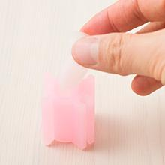
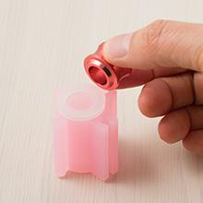
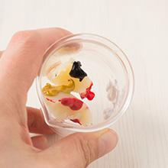
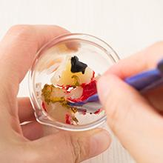
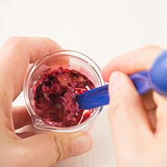
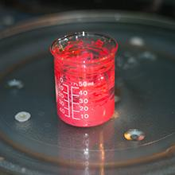
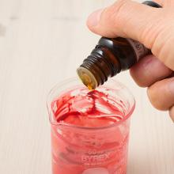
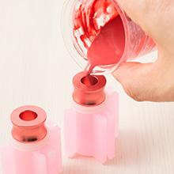
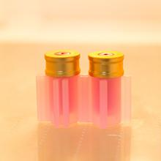
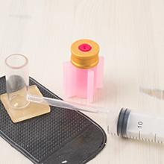
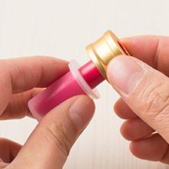
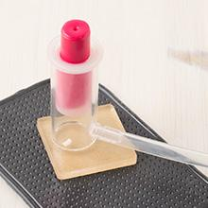
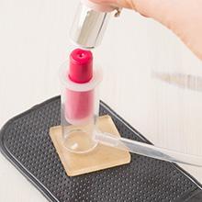
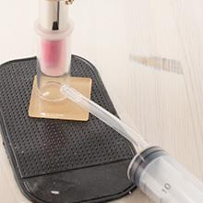
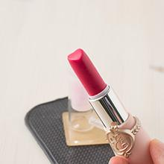
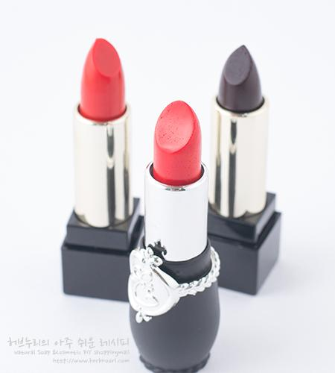
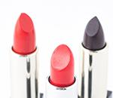
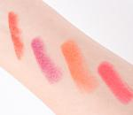
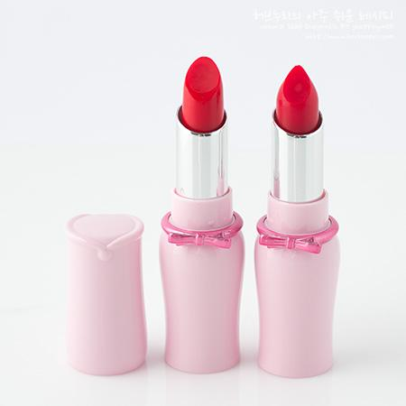
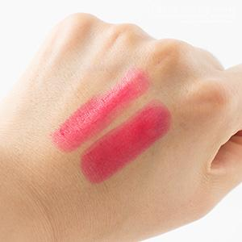
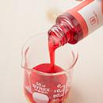
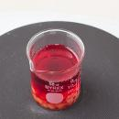
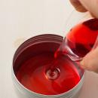
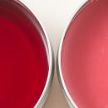
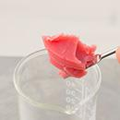
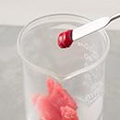
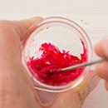
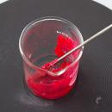
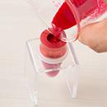
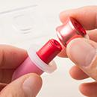
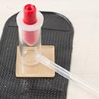
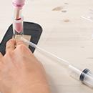
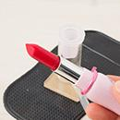
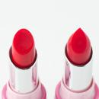
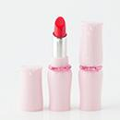
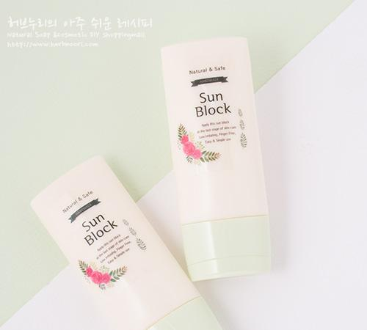
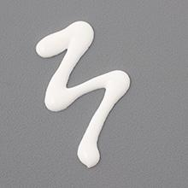














































━ 색조 골격 치트시트 (이 파일 18종 기준) ━
전형 구성(%): 수상 32~76% · 유상 58~88% · 경화 6~17% · 활성 14~29% · 향 1~3% · 색소 13~15% · 기타 8~24%
자주 쓰는 원료: 칸데릴라왁스×6 · 립스틱베이스×5 · 비타민E×3 · 피마자오일×3 · 호호바오일×2 · 카렌듈라오일×2 · 라벤더에센셜오일×2 · 에센셜오일×2
⚠ 이 제형 배합 주의·기본원칙 · 파우더(색소·마이카)는 뭉치면 색 얼룩 → 미리 갈거나 분산제로 분산. · 립·무수 색조는 방부 불필요, 수분 유입만 주의. · 눈가·입술용은 사용 허가된 색소인지 확인(안전성·규제).
🎨 역할(phase) 읽는 법 — 아래 미니표 '역할' 색상의 뜻
수상 | 물·수용성 베이스. 제형의 대부분을 차지하는 뼈대이고, 수용성 활성·보습제가 여기 녹는다. 예) 정제수, 로즈워터, 알로에워터
유상 | 오일·버터 등 지용성. 피부에 유연·보습막·영양을 주고 발림성·리치함을 결정한다. 예) 호호바오일, 시어버터, 스쿠알란
유화 | 안 섞이는 물과 오일을 하나로 묶는 '다리'. 없으면 분리된다. 양으로 로션↔크림 점도도 좌우. 예) 올리브유화왁스, 몬타노브68
경화 | 왁스·고형. 제형을 굳혀 밤·스틱 형태를 만든다. 비율로 말랑↔단단이 갈린다. 예) 밀랍, 칸데릴라왁스
계면 | 피지·노폐물을 물에 씻겨나가게 하는 세정 성분. 거품·세정력을 담당. 예) 코코베타인, 데실글루코사이드
보습 | 공기·진피의 수분을 끌어와 붙잡는 습윤제. 촉촉함을 유지. 예) 글리세린, 프로판다이올, 솔비톨
활성 | 특정 효능(미백·진정·탄력 등)을 노리는 기능 성분. '이 제품의 컨셉'을 만든다. 예) 나이아신아마이드, 세라마이드, 추출물
향 | 향·아로마(에센셜오일 등). 소량(보통 ≤1%)으로 감성·아로마테라피. 예) 라벤더EO, 네롤리
색소 | 색을 내는 안료·펄. 색조·틴트 제형의 핵심. 예) 마이카, 산화철, 이산화티탄
방부 | 세균·곰팡이 번식을 억제. 물 있는 제형엔 사실상 필수. 예) 1,2-헥산디올, 천연한방보존제
점증/pH | 점도 조절(젤화)과 산도(pH) 조절. 사용감·안정성·방부 효력에 영향. 예) 잔탄검, 카보머, 구연산
기타 | 위 분류에 안 잡힌 것(완제 베이스·충전제 등). 예) 크림베이스, 옥수수전분
📖 배합 기본원리 — 왜 그렇게 하나
Q. 유화는 왜 같은 온도(65~75℃)에서? → 오일상 왁스가 녹아 액체이고 수상도 같은 온도여야 미세하게 섞인다. 온도차가 크면 닿는 순간 왁스가 굳어 알갱이·분리가 생긴다.
Q. 왜 식으며 저어주나 / 핸드블렌더? → 유화 입자를 더 잘고 고르게 쪼개면 분리가 줄고 발림·안정성이 좋아진다. 찬물에 받쳐 식히면 유화가 빨리·안정적으로 잡힌다.
Q. 물 있는 제형은 왜 방부 필수? → 물은 세균·곰팡이의 번식 배지다. 무방부는 수일 내 변질 → 냉장·소량 제조만. 방부력은 실제 챌린지(방부력) 테스트로 확인해야 한다.
Q. 왜 약산성(pH 5~6)? → 건강한 피부는 pH 4.5~5.5. 알칼리는 장벽을 들뜨게 하고, 적정 산성은 방부 효력과 일부 활성(산성 영역) 안정에 유리하다.
Q. 가루(점증·활성)는 왜 미리 분산? → 가루가 물에 닿자마자 겉만 수화돼 '덩어리(fish-eye)'가 진다. 글리세린 등에 미리 적셔 분산하거나 천천히 뿌리며 교반해야 곱게 풀린다.
Q. 무수(오일·밤)는 왜 방부 불필요하지만 물 유입 금지? → 물이 없으면 미생물이 못 큰다. 대신 사용 중 물이 들어가면 그 지점부터 상한다. 산패는 비타민E 등 항산화와 차광·밀폐로 늦춘다.

촉촉 글로우 립스틱 ↗ 원본
재료 | 용량 | % | 역할 | 특징 | 대체재료
(겁나게 촉촉) 립밤 | 8g | 88% | 유상 | 멀티밤오일 +멀티밤 왁스 | 립스틱 베이스
(로즈우드)에센셜오일 | 2~3방울 | 1% | 향 | 향, 향기 테라피 | 원하는 에센셜오일
립컬러 베이스 | 1g | 11% | 기타 | 레드6(0.3), 아이론 옐로우 (0.1), 레드27 (0.2), 화이트 (0.2) | 사용하던 립스틱
▶ phase 합계(%): 유상 88 · 향 1 · 기타 11
— 상세내용 —
겁나게 촉촉~ 글로우 립스틱 (4g, 2~3개) 난이도 : 중 소요시간 : 20분 효능 : 립컬러, 보습 가열과정 : 0 보관 장소 : 상온 준비물 : (포켓)저울,스텐 스파출라, 블루 스푼, 50ml 비커, 블랙 무광 립스틱용기(1.2cm), 포켓저울, 립스틱몰드(1.2cm), 립스틱 몰드링, 립스틱 분리기 립밤을 베이스로 립스틱 만들기를 안내해드려요. 겁나게 촉촉한 립밤은 멀티밤 오일과 멀티밤 왁스로 만들었어요. 또 립스틱 컬러 베이스로 다양한 색상을 만들 수 있지만 사용하다 남은 립스틱을 활용하셔도 색상을 만들 수 있어요. 촉촉하고 화사한 컬러로 나를 표현하세요.
— 만들기 —
촉촉 글로우 립스틱만들기 1. 비커에 립컬러를 계량하세요. 2. 립밤이나 립스틱 베이스를 계량하세요. 3. 으깨듯 골고루 섞어주세요. 색을 확인한 후 색을 추가할 수 있어요. 4. 전자렌지 1분 정도 데워주세요. (전자렌지마다 출력이 달라 시간이 다를 수 있어요) 5. 다 녹았으면 에센셜오일을 첨가하세요. 6. 립스틱 거치대에 1.2cm 립스틱 링+몰드에 내용물을 부어주세요. 7. 충분히 굳으면 링을 분리한 후 립스틱 분리대에 올리고 5. 용기를 꽂아요. 바람이 빠지 않도록 쿡 눌러주세요. 주사기를 당겨주세요. 6. 립스틱이 완성.
💡 설계 의도 (역설계 — 왜 이 양·비율인가)
· 제형: 오일 88%(무수) → 페이스·바디오일. 방부 불필요·물 유입 금지. · 베이스: 유상 중심, 주 오일 (겁나게 촉촉) 립밤(88%)로 보습막·발림 설계. · 마무리: 향 1% 로 안정·사용감 보완.

멀티밤 bb [1..베이스] ↗ 원본
재료 | 용량 | % | 역할 | 특징 | 대체재료
멀티오일베이스 | 12g | 39% | 유상 | MCT, 로즈힙, 유기농 호호바, 녹차씨, 발효동백, 스쿠알란, 비타민E 등 | 원하는 오일
유기농 / 코포아수버터 | 7g | 23% | 유상 | 식물성 버터 · 끈적임 적고 수분함량 높고 아주 부드러움 | 망고버터 등
칸데릴라왁스 | 5g | 16% | 경화 | 식물성 왁스, 단단하게. | 밀랍
칼라믹스 / 파운데이션 | 4g | 13% | 색소 | 티타늄디옥사이드 함유 · 파운데이션 파우더
보르피린 | 2g | 6% | 활성 | 볼륨업, 주름 | 10 g(10%)을 원한다면 로즈워터를 5g 줄여서 40g이 되도록 해주세요.
알파 비사보롤 | 0.3g / (10방울) | 1% | 기타 | 식약처 인증, 미백 원료 | 알부틴
버가못에센셜오일 | 0.7g / 10~14방울 | 2% | 향 | FCF, 버갑텐 프리 · 감귤껍질오일, 아로마테라피 | 원하는 에센셜오일
▶ phase 합계(%): 유상 61 · 경화 16 · 활성 6 · 향 2 · 색소 13 · 기타 1
— 상세내용 —
이 레시피는 2015년에 문화센터에서 반응이 좋다며 수민샘이 추천해 주셨어요. 오일과 버터 함유로 보습력도 있고 자연스러운 커버력까지. 저도 사용해보니 용기 체로 쓱쓱 발라주면 되니 사용이 간편했습니다. ------------------------- 멀티밤 인기에 힘입어 레시피를 약간 업그레이드해 봤어요. 기존 샤이닝 비비밤에 커버력을 높이기 위해 컬러믹스 파운데이션 함량을 올리고 볼륨업 효과가 있는 보르피린, 미백효과가 있는 알파 비사보롤까지 추가했어요. 미백 + 주름 + 커버력까지 갖추고 있어 한번 쓱 바르면 3가지 효과를 얻을 수 있어요. 다만 아쉬운 점이라면 저울 계량 작업은 필요해요. 미백, 커버, 볼륨업까지 가히 멀티밤 bb 라고할만 합니다. 초정밀 과정 |  |  |  |  |  |  |  |  | 
— 만들기 —
1. 멀티오일베이스를 계량하세요. 2. 왁스와 버터를 계량한 후 *녹이기 전 첨가물을 준비하고 컬러믹스는 미리 계량해두세요. 3.녹여주세요. 왁스와 버터는 완전히 녹여주세요. ( 전자렌지 2분 ) 4. 골고루 섞어주세요. 5. 컬러믹스파운데이션을 바로 붓고 6.보르피린, 알파비사보롤, 에센셜오일들도 바로 넣어주세요. 7. 통주걱을 이용해 으깨고 비벼서 컬러믹스파운데이션 뭉친 것을 고르게 섞어주세요. 8.굳기 전에 용기에 부어주세요. 파운데이션이 고루게 분포하도록 한번씩 섞어주세요. 굳으면 완성
💡 설계 의도 (역설계 — 왜 이 양·비율인가)
· 제형: 무수+경화 16% → 밤·스틱류. 왁스 비율이 굳기를 결정(늘리면 단단, 줄이면 말랑). · 베이스: 유상 중심, 주 오일 멀티오일베이스(39%)로 보습막·발림 설계. · 기능: 활성 합 6%(보르피린 6%) → 이 제품이 노리는 효능 컨셉. · 마무리: 향 2% 로 안정·사용감 보완.

카렌듈라 썬밤 [1] ↗ 원본
재료 | 용량 | % | 역할 | 특징 | 대체재료
호호바오일 | 7g | 24% | 유상 | 피지성분 비슷 · 가벼운 오일 또는 액상왁스 | 올리브오일, 포도씨, 해바라기 등 다양한 베이스오일




카렌듈라오일 | 7g | 24% | 유상 | 금잔화 인퓨즈오일, 민감, 트러블 피부 | 캐모마일인퓨즈오일
비타민E | 0.3g | 1% | 활성 | 산화방지. | 카렌듈라,달맞이오일 · 보리지오일,동백오일 · 호호바오일 등
밀랍 | 8g | 27% | 경화 | 경화제 | 칸데릴라왁스
산화 아연 분말 | 7g | 24% | 기타 | 전체양의 23% | 칼라민파우더
라벤더에센셜오일 | 3~9방울 | 1% | 향 | 썬번, 진정, 아로마테라피 | 원하는 에센셜오일
▶ phase 합계(%): 유상 47 · 경화 27 · 활성 1 · 향 1 · 기타 24
— 상세내용 —
초정밀 과정
— 만들기 —
1. 징크옥사이드를 종이에 계량하세요. 2. 비커에 1번 재료를 계량합니다. 3. 비커 재료를 모두 녹이세요. 2/3정도 녹으면 가열을 멈추고 미열로 녹입니다. 4. 징크옥사이드를 비커에 가루날림이 없도록 조심스럽게 붓고 5. 에센셜오일도 떨어뜨려주세요. 6. 첨가된 재료를 오일에 개어주세요. (계량스푼 작은 쪽이나 블랜더를 이용합니다) 7. 블랜더를 돌려 징크옥사이드를 잘 분산시켜주세요. 8. 준비된 용기에 붓습니다. (용기의 아랫부분입니다.) 9.뚜껑을 눌러서 닫고 10분간 냉장고에 넣어 두세요. 10.꺼내서 윗뚜껑을 열고 투명색 속뚜껑을 조심 분리합니다. 11. 완성. 12 . 밑부분을 돌려 적당히 썬밤이 나오도록 해서 발라주세요. |  |  |  |  |  | 
💡 설계 의도 (역설계 — 왜 이 양·비율인가)
· 제형: 무수+경화 27% → 밤·스틱류. 왁스 비율이 굳기를 결정(늘리면 단단, 줄이면 말랑). · 베이스: 유상 중심, 주 오일 호호바오일(24%)로 보습막·발림 설계. · 기능: 활성 합 1%(비타민E 1%) → 이 제품이 노리는 효능 컨셉. · 마무리: 향 1% 로 안정·사용감 보완.

내추럴 립스틱 [1] ↗ 원본
재료 | 용량 | % | 역할 | 특징 | 대체재료
정제 호호바오일 | 4g | 26% | 유상 | 가벼운오일, 보습 | 올리브오일, 포도씨, 해바라기 등 다양한 베이스오일
립베이스 레드27 | 0.4g | 3% | 기타 | 핑크 | 더 진한 색을 원하면 · 양을 추가하세요.
칸데릴라왁스 | 3.5g | 23% | 경화 | 식물성왁스. 경화제 | 밀랍, 유기농밀랍

피마자오일 | 5g | 32% | 유상 | 끈적, 오래가는 보습 | 비타민E를 피마자오일양 중 일부로 대체
발효 동백오일 | 2g | 13% | 활성 | 보습 | 아르간, 마유 등
비타민E | 0.2g | 1% | 활성 | 산화방지, 고보습 | 카렌듈라,달맞이오일 · 보리지오일,동백오일 · 호호바오일 등
에센셜오일 | 4~8방울 | 2% | 향 | 아로마테라피 | 아로마테라피효과 · 원하는 에센셜오일
▶ phase 합계(%): 유상 58 · 경화 23 · 활성 14 · 향 2 · 기타 3
— 상세내용 —
촉촉한 립밤에 색상을 더했습니다. 내추럴 립스틱! 가루날림이 없는 립베이스로 원하는 색상을 만들어보세요. 오일에 미리 개어서 원하는 색상을 만든 후 적용하면 됩니다.
— 만들기 —
만들기 과정 1. 속뚜껑을 닫고 뒤집어 주세요. 2. 용기 하나에 왁스를 비롯한 2번 재료를 계량하세요. 3. 다른 용기에 호호바오일을 계량하고 립컬러는 용기벽에 발라주세요. 4.으깨듯 오일에 립컬러를 섞어주세요. 5. 오일과 색을 골고루 섞어줍니다. 6. 색이 완성되면 2번 재료를 핫플레이트에 올려 왁스를 녹입니다. 7. 거의 녹았으면 1번 재료도 살짝 데워주세요. 8. 1번을 2번에 붓고 에센셜오일도 넣습니다. 9. 골고루 섞어주고 10.뒤집어 놓은 용기에 붓습니다. 가득 담을 경우 넘치게 됩니다. 8부까지만 부어주세요. 11. 냉장고에 20분정도 넣습니다. 12.꺼내서 넘친 부분도 다듬어 닦습니다. 스티커를 붙이고 겉뚜껑을 닫으면 완성.
💡 설계 의도 (역설계 — 왜 이 양·비율인가)
· 제형: 무수+경화 23% → 밤·스틱류. 왁스 비율이 굳기를 결정(늘리면 단단, 줄이면 말랑). · 베이스: 유상 중심, 주 오일 피마자오일(32%)로 보습막·발림 설계. · 기능: 활성 합 14%(발효 동백오일 13%, 비타민E 1%) → 이 제품이 노리는 효능 컨셉. · 마무리: 향 2% 로 안정·사용감 보완.

립스틱/글로스 컬러베이스 ↗ 원본
재료 | 용량 | % | 역할 | 특징 | 대체재료
(골든)호호바오일 | 8g | 89% | 유상 | 액상왁스, 가벼운 오일 | 마카다미아넛오일
립 컬러베이스 7 | 1g | 11% | 기타 | 핑크 | 9가지 립컬러베이스 중 원하는 것
▶ phase 합계(%): 유상 89 · 기타 11
— 상세내용 —
원하는 색상의 립제품 만들기 좋은 립컬러 베이스가 나왔습니다. 쉽게 활용하는 법을 안내해드립니다. 립스틱이나 립글로스를 만들 때 색을 넣으면 금방 굳기 때문에 다시 녹여야 합니다. 그러다보면 원료 산패가 빨라지구요. 사용하기 쉽도록 색상 구분이 쉽도록 미리 개어놓으면 바로 사용할 수 있습니다. 긴 투명용기에 만든 액상 컬러를 보관하시면 농도에 따른 발색을 확인할 수도 있어요 이제 원하는 립글로스, 립스틱 색상을 물감에 색만들기하듯 만들어보세요.^^ 초정밀 과정
— 만들기 —
1. (골든)호호바오일 4g을 먼저 계량합니다. 2.원하는 립컬러 베이스를 비커에 발라주세요. 3. 으깨듯 골고루 섞어주세요. 4. 뭉치는 것이 없다면 호호바오일을 추가로 넣습니다. 5. 보관 용기에 붓습니다. 필요한 종류, 양만큼 만들어주세요. 필요에 따라 각각을 사용하셔도 되고 섞어서 사용하셔도 됩니다
💡 설계 의도 (역설계 — 왜 이 양·비율인가)
· 제형: 오일 89%(무수) → 페이스·바디오일. 방부 불필요·물 유입 금지. · 베이스: 유상 중심, 주 오일 (골든)호호바오일(89%)로 보습막·발림 설계.

블루밍 립글로스 [1] ↗ 원본
재료 | 용량 | % | 역할 | 특징 | 대체재료
발효 마유 | 2g | 16% | 활성 | 오래가는 보습 | 동백, 아르간오일 등
피마자유 | 5g | 39% | 기타 | 끈적, 오래가는 보습 · 아주까리유 | 비타민E를 피마자오일양 중 일부로 대체



비타민E | 0.1g | 1% | 활성 | 산화방지제 | 카렌듈라,달맞이오일 · 보리지오일,동백오일 · 호호바오일 등
칸데릴라왁스 | 1g | 8% | 경화 | 경화제 | 밀랍
립 컬러베이스 / (액상) | 4.5g | 35% | 유상 | 미리 만들어놓으세요. · 호호바오일 4g · 원하는 립컬러베이스 0.5g · 상세 만들기 방법 참고 | 미리 만들어놓은 · 9가지 립컬러베이스 중 원하는 것
로즈우드EO | 5방울 | 2% | 향 | 향, 아로마테라피효과 | 원하는에센셜오일
▶ phase 합계(%): 유상 35 · 경화 8 · 활성 16 · 향 2 · 기타 39
— 상세내용 —
위)달달한 핑크, 아래)갸우뚱 레드 위)알쏭달쏭 핑크레드(27번+ 레드6) , 아래)단물 빠진 와인 (레드33) 잘 익은 홍시(레드6번과 옐로우 5번) 레드7번 (레드 6번+레드21) 촉촉하고 생생한 컬러 립글로스를 만들어 보세요. 초정밀 과정
— 만들기 —
1.미리 만들어놓은 색을 먼저 선택하세요. (달달한 핑크나 2.잘익은 홍시 등 색상표를 참고해 만들어보세요.) 3. 1번 재료를 계량합니다. 4. 핫플레이트에 올려 녹여주세요. 5. 선택한 색상을 흔들어주고 난 뒤 다른 용기에 원하는 색상의 립컬러베이스 액상을 계량합니다. 6. 1번이 녹으면 2번을 살짝 데워서 7. 1번 비커에 넣어주세요. 8. 향을 넣고 섞어주세요. 9.용기에 담아서 속뚜껑 닫으면 완성~!
💡 설계 의도 (역설계 — 왜 이 양·비율인가)
· 베이스: 유상 중심, 주 오일 립 컬러베이스 / (액상)(35%)로 보습막·발림 설계. · 기능: 활성 합 16%(발효 마유 16%, 비타민E 1%) → 이 제품이 노리는 효능 컨셉. · 마무리: 향 2% 로 안정·사용감 보완.
 |  |  |  |  |  |  |  |  | 

촉촉 쁘띠 립스틱 ↗ 원본
재료 | 용량 | % | 역할 | 특징 | 대체재료
립스틱베이스 | 4g | 95% | 유상 | 멀티밤오일베이스 43g+ · 멀티왁스9.5g 로 미리 굳혀서 사용해도 됩니다. | 립스틱베이스 · (불투명)
로즈제라늄EO | 4방울 | 5% | 향 | 장미향이 나는 균형의 오일 | 원하는 에센셜오일
▶ phase 합계(%): 유상 95 · 향 5
— 상세내용 —
촉촉함은 기본, 컬러감까지 짱짱하게 살렸습니다. 식물성오일로 만든 멀티밤오일베이스와 멀티왁스를 이용해 미리 립스틱베이스를 만들어놓고 원하는 컬러의 립스틱을 만들어보세요. 립컬러의 0~1g은 기호에 맞게 조절해 진하기를 조절하세요. |  |  |  |  |  |  | 
— 만들기 —
공통 만들기 과정 [립스틱베이스 만들기] 1. 멀티밤오일베이스 +멀티왁스를 비커에 넣고 녹입니다. 2. 녹인 것을 캔용기에 부어서 3. 굳히세요. 식히면 단단해집니다. [립스틱 만들기] 4. 립스틱몰드를 거치대에 얹고 (립스틱 용기에 따라 지름 1.1cm 또는 1.2cm 몰드와 링을 선택하세요.) 5. 링도 조립하세요. 6. 립스틱베이스+원하는 립컬러를 계량하세요. 립컬러는 2가지 이상 조합하거나 단색으로도 가능합니다. 7. 블루스푼 스파출라부분으로 으깨고 비비고 8. 덩어리 깨면서 잘 섞어주세요. 9. 녹입니다. 핫플레이트보다는 전자렌지 추천합니다. 30초~1분 녹입니다. 양에 따라 다르고 필요에 따라 추가로 녹이세요. 10. 다 녹으면 에센셜오일 넣고 섞어요 11. 립스틱 몰드에 붓습니다 . 12. 냉동실에 5분~10분 굳힙니다. 13. 립스틱분리기 준비해서 14. 링을 제거하세요. 15. 립스틱 분리기에 몰드만 얹은 다음 16. 립스틱용기를 꽂아주세요.(립스틱 속용기를 최대한 올려주세요.) 17. 주사기를 당겨서 립스틱몰드와 내용물을 분리합니다. 18. 짜잔 매끈하게 몰드에서 분리됩니다. 완성.
💡 설계 의도 (역설계 — 왜 이 양·비율인가)
· 제형: 오일 95%(무수) → 페이스·바디오일. 방부 불필요·물 유입 금지. · 베이스: 유상 중심, 주 오일 립스틱베이스(95%)로 보습막·발림 설계. · 마무리: 향 5% 로 안정·사용감 보완.

픽미업 립스틱 ↗ 원본
재료 | 용량 | % | 역할 | 특징 | 대체재료
립스틱베이스 | 4g | 95% | 유상 | 멀티밤오일베이스 43g+ · 멀티왁스9.5g 로 미리 굳혀서 사용해도 됩니다. | 립스틱베이스 · (불투명)
로즈제라늄EO | 4방울 | 5% | 향 | 장미향이 나는 균형의 오일 | 원하는 에센셜오일
▶ phase 합계(%): 유상 95 · 향 5
— 상세내용 —
와인, 브라운, 오렌지... 가을, 겨울에 잘 어울리는 색상을 모던 스타일 용기를 담아봤습니다. 이미 만들어진 립스틱 베이스(불투명)를 이용해 쉽게 만들어보세요. 촉촉함은 기본 컬러감까지 짱짱하게 살렸습니다. 메이크업의 완성은 입술이라고 하죠. 직접 만든 립스틱으로 생기있고 활력있는 입술은 물론 매력 만점 메이크업을 완성해보세요. Tip. 립컬러의 1g은 기호에 맞게 조절해 진하기를 조절하세요. |  |  |  |  |  | 
— 만들기 —
공통 만들기 과정 [립스틱베이스 만들기] 1. 멀티밤오일베이스 +멀티왁스를 비커에 넣고 녹입니다. 2. 녹인 것을 캔용기에 부어서 3. 굳히세요. 식히면 단단해집니다. [립스틱 만들기] 4. 립스틱몰드를 거치대에 얹고 (립스틱 용기에 따라 지름 1.1cm 또는 1.2cm 몰드와 링을 선택하세요.) 5. 링도 조립하세요. 6. 립스틱베이스+원하는 립컬러를 계량하세요. 립컬러는 2가지 이상 조합하거나 단색으로도 가능합니다. 7. 블루스푼 스파출라부분으로 으깨고 비비고 8. 덩어리 깨면서 잘 섞어주세요. 9. 녹입니다. 핫플레이트보다는 전자렌지 추천합니다. 30초~1분 녹입니다. 양에 따라 다르고 필요에 따라 추가로 녹이세요. 10. 다 녹으면 에센셜오일 넣고 섞어요 11. 립스틱 몰드에 붓습니다 . 12. 냉동실에 5분~10분 굳힙니다. 13. 립스틱분리기 준비해서 14. 링을 제거하세요. 15. 립스틱 분리기에 몰드만 얹은 다음 16. 립스틱용기를 꽂아주세요.(립스틱 속용기를 최대한 올려주세요.) 17. 주사기를 당겨서 립스틱몰드와 내용물을 분리합니다. 18. 짜잔 매끈하게 몰드에서 분리됩니다. 완성.
💡 설계 의도 (역설계 — 왜 이 양·비율인가)
· 제형: 오일 95%(무수) → 페이스·바디오일. 방부 불필요·물 유입 금지. · 베이스: 유상 중심, 주 오일 립스틱베이스(95%)로 보습막·발림 설계. · 마무리: 향 5% 로 안정·사용감 보완.

생기ON~ 립스틱 [1. 립밤 베이스 / (52.5g)] ↗ 원본
재료 | 용량 | % | 역할 | 특징 | 대체재료
자초립밤 / 오일 베이스 | 43g | 75% | 유상 | 자근추출물, 호호바오일, 아몬드오일, 피마자오일, 해바라기씨오일, 비타민E | 자초인퓨즈오일, 원하는 베이스오일
칸데릴라왁스 | 9.5g | 17% | 경화 | 식물성 경화제 | 밀랍
립밤 베이스 | 4g | 7% | 기타 | 위의 레시피로 · 미리 만들것. | 립스틱 베이스
립 컬러 베이스 | 0.5~1g | 1% | 기타 | 레드27 + 레드21 | 원하는 · 색상
에센셜오일 (EO) | 2방울 | <1% | 향 |  | 원하는 EO
▶ phase 합계(%): 유상 75 · 경화 17 · 향 0 · 기타 8
— 상세내용 —
가볍고 촉촉한 자초립밤오일베이스로 립스틱들 만들어보세요. 호호바오일, 피마자오일, 해바라기오일, 비타민E에 자초를 담궈 진하게 우려낸 립밤오일 베이스로 립스틱 쉽게 만들기 방법입니다. 립컬러베이스 0.5g~1g 넣으시면 기호에 맞게 조절하면 커버력을 조절할 수 있습니다. 가볍고 촉촉하게 립테라피도 하고 다양한 색상으로 입술에 생기도 불러오세요. 초정밀 과정 [립밤베이스만들기]
— 만들기 —
1.자초립밤오일베이스와 칸데릴라왁스를 계량한 후 2. 섞으면서 녹입니다. ( 2/3정도 녹으면 가열을 멈추고 미열로 녹이세요. ) 3. 50ml 실버캔 용기에 붓고 굳힙니다. 4.짠~ 굳으면 이렇게 됩니다. [립스틱 만들기] 5. 립밤베이스 4g을 계량하고 6. 립컬러베이스 0.5~1g 기호에 맞게 계량합니다. 7.덩어리 없이 골고루 비벼주세요. 8.섞으면서 가열합니다. (2/3녹으면 가열을 멈추고 미열로 완전 녹입니다. ) 녹으면 에센셜오일도 넣습니다. 9.링과 몰드를 조립한 곳에 붓습니다. 10. (10분 소요) 굳으면 링만 분리하고 11. 몰드 분리기에 몰드를 올리고 12. 립스틱용기를 꽂아주세요. 주사기를 피스톤을 당겨주세요. 13.쏙~ 빠집니다. 14.리본몰드 지름이 다른 용기보다 작습니다. (11.1mm 전용 몰드는 두가지 있어요. 원하는 몰드로 만들어보세요.) 15. 완성.
💡 설계 의도 (역설계 — 왜 이 양·비율인가)
· 제형: 무수+경화 17% → 밤·스틱류. 왁스 비율이 굳기를 결정(늘리면 단단, 줄이면 말랑). · 베이스: 유상 중심, 주 오일 자초립밤 / 오일 베이스(75%)로 보습막·발림 설계.

수딩썬로션 [오일/ / 유화제] ↗ 원본
재료 | 용량 | % | 역할 | 특징 | 대체재료
카렌듈라오일 | 12g | 12% | 유상 | 금잔화 인퓨즈오일 · 민감, 트러블 피부 | 캐모마일 · 오일
올리브에스터오일 | 5g | 5% | 유상 | 올리브오일유래, 초기사용감은 · 실리콘오일처럼 가볍지만 보습력지속 | 호호바
올리브유화왁스 | 4g | 4% | 유화 | 에코인증 · 물 · 오일분리 저지 | 올리브유화왁스4g · (빠른 유화, 점도를 원할시)
올리왁스LC | 2g | 2% | 경화 | 유화 보조제 · 백탁 현상 완화 | 세틸알콜
정제수 | 32g | 32% | 수상 | 5차 필터링 · UV살균처리 정제수 | 원하는 · 플로럴워터



로즈플라워겔 | 15g | 15% | 활성 | 불가리아 다마스크 장미수를 듬뿍 담은 · 수분감이 풍부한 겔 | 허브누리 베라겔 · 네롤리 · 플라워겔
다중 히아루론산 | 4g | 4% | 활성 | 고중저분자 · 트리플 히아루론산 | 에코 · 보습제
수딩4 컴플렉스 | 10g | 10% | 활성 | 알로에베라잎추출물, 참마뿌리추출물 · 흰목이버섯추출물, 미역추출물 복합추출물
천연한방보존제 | 1g | 1% | 방부 | 균번식 억제제 | 1,2-헥산디올2g · (정제수의 양을 31g으로 줄여주세요.)
징크옥사이드분산액 | 10g | 10% | 색소 | UV-A를 주로 난반사 | 칼라민파우더
티타늄디옥사이드 / 분산액 | 5g | 5% | 색소 | 자외선UV-B를 주로 난반사
베베보 블렌딩오일 | 5방울 | <1% | 유상 | 라벤더. 만다린 로먼캐모마일 에센셜오일 · 민감피부를 위한 블렌딩 | 라벤더EO
▶ phase 합계(%): 수상 32 · 유상 17 · 유화 4 · 경화 2 · 활성 29 · 색소 15 · 방부 1
— 상세내용 —
수딩썬로션 (100g) 난이도 : 중 | 소요시간 : 20분 | 사용기간 : 3개월 가열과정 : O | 보관 장소 : 냉장 준비물 : 핫플레이트, 저울, 통주걱, 미니 유리 온도계, 미니블렌더 100ml, 250ml유리비커, 아로마베이스 70(소독용), 계량스푼, 30ml라이트그린튜브용기 3개 자외선 차단 방식에는 무기적 자외선 차단 , 유기적 자외선 차단 방식이 있습니다 . 무기적 자외선 차단제는 피부에 보호막을 형성하여 자외선을 반사시켜 차단하며 , 유기적 자외선 차단제는 자외선이 피부에 흡수되어 화학적 차단제와 반응하여 소멸시키는 방식입니다 . 유기적 자외선 차단제는 화학적 차단성분으로 자외선을 흡수하여 열로 내보내는 원리이기 때문에 피부에 자극적일 수 있습니다 . 수딩썬로션은 티타늄디옥사이와 , 징크옥사이드를 이용한 무기적 자외선 차단제는 물론 피부진정에 도움을 줄 수 있는 알로에베라잎추출물 , 참마뿌리추출물 , 흰목이버섯추출물 , 미역추출물 복합추출물이 처방된 안심 썬로션입니다 . 이제 끈적이지 않고 산뜻한 우리 가족 안심 썬로션 만들기해보세요 .
— 만들기 —
만들기 과정 1. 2개의 비커에 오일/유화제, 워터를 계량합니다. 2. 유상과 수상을 각각 계량하고 70~80 ℃로 데워주세요. 3. 워터류를 오일/유화제에 부어주고 4. 미니블랜더를 이용해서 골고루 섞어주세요. 5. 50.℃이하로 식었을 때 첨가물을 넣어주세요. 6. 골고루 섞어주면 완성. |  |  |  |  |  |  |  |  | 
💡 설계 의도 (역설계 — 왜 이 양·비율인가)
· 제형: 유화 4% + 유상 17% → 로션~크림 경계 겨냥(유화제가 물·오일을 묶어 분리를 막음). · 베이스: 수상 32%(정제수 32%)가 제형의 뼈대·수분 공급. · 기능: 활성 합 29%(로즈플라워겔 15%, 수딩4 컴플렉스 10%, 다중 히아루론산 4%) → 이 제품이 노리는 효능 컨셉. · 마무리: 방부 1% 로 안정·사용감 보완. · 포인트: 활성 합이 높음 → 기능성(앰플·세럼급)에 집중한 처방.

레드 립스틱 ↗ 원본
재료 | 용량 | % | 역할 | 특징 | 대체재료
립스틱베이스 / (불투명) | 4g | 77% | 유상 | 멀티밤오일베이스 43g+ · 멀티왁스9.5g 로 미리 굳혀서 사용해도 됩니다. | 립스틱베이스 · (불투명)
레드 립 컬러 | 1.0g | 19% | 기타 | 레드21번 0.5g + 레드7번 0.2g+ 옐로우6번 0.1g+ 레드6번 0.2g · 0.5g은 촉촉 · 1g은 좀더 매트 색상 색양 조절가능.
브라이트닝블렌딩오일 | 4방울 | 4% | 유상 | 네롤리, 프랑킨센스, 버가못EO 블렌딩 | 원하는 에센셜오일
▶ phase 합계(%): 유상 81 · 기타 19
— 상세내용 —
촉촉함은 기본, 컬러감까지 짱짱하게 살렸습니다. 식물성오일로 만든 멀티밤오일베이스와 멀티왁스를 이용해 미리 립스틱베이스를 만들어놓고 원하는 컬러의 립스틱을 만들어보세요. 립컬러의 0.5~1g은 기호에 맞게 조절해 진하기를 조절하세요. 립스틱만들기 안내해드린 후 많은 분들이 레드, 코럴 등등 유행하는 색상 어떻게 만드느냐 문의하셨습니다. 주변에 미술 전공하신 분, 립스틱 마니아에게 의뢰해서 다양한 색상을 만들어봤습니다. 단색 립컬러를 이용하셔도 되지만 다양한 컬러배합으로 완성도 높은 립스틱 만들기해보세요. 초정밀 과정 [립스틱베이스 만들기]멀티밤오일베이스 +멀티왁스를 비커에 넣고 녹입니다. |  |  |  |  |  |  |  |  | 
— 만들기 —
2.녹인 것을 캔용기에 부어서 4. 굳히세요. 식히면 단단해집니다. 5. ( 립스틱 용기에 따라 지름 1.1cm 또는 1.2cm 몰드와 링을 선택하세요.) 립스틱몰드를 거치대에 얹고 6.링도 조립하세요. 7. 립스틱베이스+ 원하는 립컬러를 계량하세요 8.블루스푼 스파출라부분으로 으깨고 비비고 9.덩어리 깨면서 잘 섞어주세요. 10.녹입니다. 핫플레이트보다는 전자렌지 추천합니다. 30초~1분 녹입니다. 양에 따라 다르고 필요에 따라 추가로 녹이세요. 11.다 녹으면 에센셜오일 넣고 섞어요 12.립스틱 몰드에 붓습니다. 13.냉동실에 5분~10분 굳힙니다. 14.립스틱분리기 준비해서 15.링을 제거하세요. 16.립스틱 분리기에 몰드만 얹어주시고 17.립스틱용기를 꽂아주세요. (립스틱 속용기를 최대한 올려주세요. ) 18.주사기를 당겨서 립스틱몰드와 내용물을 분리합니다. 19.짜잔 매끈하게 몰드에서 분리됩니다. 완성.
💡 설계 의도 (역설계 — 왜 이 양·비율인가)
· 제형: 오일 81%(무수) → 페이스·바디오일. 방부 불필요·물 유입 금지. · 베이스: 유상 중심, 주 오일 립스틱베이스 / (불투명)(77%)로 보습막·발림 설계.



벚꽃 썸띵 립스틱 ↗ 원본
재료 | 용량 | % | 역할 | 특징 | 대체재료
립스틱베이스 | 4g | 77% | 유상 | 멀티밤오일베이스 43g+ · 멀티왁스9.5g 로 미리 굳혀서 사용해도 됩니다. | 립스틱베이스 · (불투명)
벚꽃 립 컬러 | 1.0g | 19% | 기타 | 레드27번 0.3g + 레드40번 0.2g+ 아이론옐로우 0.1g+ 화이트 0.4g · 0.5g은 촉촉 · 1g은 좀더 매트 색상 색양 조절가능.
레몬쥬스블렌딩오일 | 4방울 | 4% | 유상 | 레몬, 레몬글라스, 로즈우드 · 에센셜오일 블렌딩 | 원하는 에센셜오일
▶ phase 합계(%): 유상 81 · 기타 19
— 상세내용 —
촉촉함은 기본, 컬러감까지 짱짱하게 살렸습니다. 식물성오일로 만든 멀티밤오일베이스와 멀티왁스를 이용해 미리 립스틱베이스를 만들어놓고 원하는 컬러의 립스틱을 만들어보세요. 립컬러의 0.5~1g은 기호에 맞게 조절해 진하기를 조절하세요. 립스틱만들기 안내해드린 후 많은 분들이 레드, 코럴 등등 유행하는 색상 어떻게 만드느냐 문의하셨습니다. 주변에 미술 전공하신 분, 립스틱 마니아에게 의뢰해서 다양한 색상을 만들어봤습니다. 단색 립컬러를 이용하셔도 되지만 다양한 컬러배합으로 완성도 높은 립스틱 만들기해보세요.
— 만들기 —
공통 만들기 과정 [립스틱베이스 만들기] 1. 멀티밤오일베이스와 멀티왁스를 비커에 넣고 녹입니다. 2. 녹인 것을 캔용기에 부어서 3. 굳히세요. 식히면 단단해집니다. [립스틱 만들기] 4. 립스틱몰드를 거치대에 얹고 (립스틱 용기에 따라 지름 1.1cm 또는 1.2cm 몰드와 링을 선택하세요.) 5. 링도 조립하세요. 6. 립스틱베이스와 원하는 립컬러를 계량하세요. 7. 블루스푼 스파출라부분으로 으깨고 비비고. 8. 덩어리 깨면서 잘 섞어주세요. 9.녹입니다. 핫플레이트보다는 전자렌지 추천합니다. 30초~1분 녹입니다. 양에 따라 다르고 필요에 따라 추가로 녹이세요. 10. 다 녹으면 에센셜오일 넣고 섞어요. 11. 립스틱 몰드에 붓습니다. 12. 냉동실에 5분~10분 굳힙니다. 13. 립스틱분리기 준비해서 14. 링을 제거하세요. 15. 립스틱 분리기에 몰드만 얹고 16. 립스틱용기를 꽂아주세요. (립스틱 속용기를 최대한 올려주세요.) 17. 주사기를 당겨서 립스틱몰드와 내용물을 분리합니다. 18. 짜잔 매끈하게 몰드에서 분리됩니다. 완성.
💡 설계 의도 (역설계 — 왜 이 양·비율인가)
· 제형: 오일 81%(무수) → 페이스·바디오일. 방부 불필요·물 유입 금지. · 베이스: 유상 중심, 주 오일 립스틱베이스(77%)로 보습막·발림 설계.
 |  |  |  |  |  |  |  |  | 

피치코랄 립스틱 ↗ 원본
재료 | 용량 | % | 역할 | 특징 | 대체재료
립스틱베이스 | 4g | 77% | 유상 | 멀티밤오일베이스 43g+ · 멀티왁스9.5g 로 미리 굳혀서 · 사용해도 됩니다. | 립스틱베이스 · (불투명)
피치코랄 립 컬러 | 1.0g | 19% | 기타 | 레드6번 0.3g + 아이론옐로우 0.1g · + 레드27번 0.2g + 화이트 0.2g · 0.5g은 촉촉 · 1g은 좀더 매트 색상 색양 조절가능.
라임캔디 / 블렌딩오일 | 4방울 | 4% | 유상 | 라임, 스윗오렌지, 레몬, 로즈마리 · 에센셜오일 블렌딩 | 원하는 에센셜오일
▶ phase 합계(%): 유상 81 · 기타 19
— 상세내용 —
촉촉함은 기본, 컬러감까지 짱짱하게 살렸습니다. 식물성오일로 만든 멀티밤오일베이스와 멀티왁스를 이용해 미리 립스틱베이스를 만들어놓고 원하는 컬러의 립스틱을 만들어보세요. 립컬러의 0.5~1g은 기호에 맞게 조절해 진하기를 조절하세요. 립스틱만들기 안내해드린 후 많은 분들이 레드, 코럴 등등 유행하는 색상 어떻게 만드느냐 문의하셨습니다. 주변에 미술 전공하신 분, 립스틱 마니아에게 의뢰해서 다양한 색상을 만들어봤습니다. 단색 립컬러를 이용하셔도 되지만 다양한 컬러배합으로 완성도 높은 립스틱 만들기해보세요. |  |  |  |  |  |  |  |  | 
— 만들기 —
공통 만들기 과정 [립스틱베이스 만들기] 1. 멀티밤오일베이스와 멀티왁스를 비커에 넣고 녹입니다. 2. 녹인 것을 캔용기에 부어서 3. 굳히세요. 식히면 단단해집니다. [립스틱 만들기] 4. 립스틱몰드를 거치대에 얹고 (립스틱 용기에 따라 지름 1.1cm 또는 1.2cm 몰드와 링을 선택하세요.) 5. 링도 조립하세요. 6. 립스틱베이스와 원하는 립컬러를 계량하세요. 7. 블루스푼 스파출라부분으로 으깨고 비비고. 8. 덩어리 깨면서 잘 섞어주세요. 9. 녹입니다. 핫플레이트보다는 전자렌지 추천합니다. 30초~1분 녹입니다. 양에 따라 다르고 필요에 따라 추가로 녹이세요. 10. 다 녹으면 에센셜오일 넣고 섞어요. 11. 립스틱 몰드에 붓습니다. 12. 냉동실에 5분~10분 굳힙니다. 13. 립스틱분리기 준비해서 14. 링을 제거하세요. 15. 립스틱 분리기에 몰드만 얹고 16. 립스틱용기를 꽂아주세요. (립스틱 속용기를 최대한 올려주세요.) 17. 주사기를 당겨서 립스틱몰드와 내용물을 분리합니다. 18. 짜잔 매끈하게 몰드에서 분리됩니다. 완성.
💡 설계 의도 (역설계 — 왜 이 양·비율인가)
· 제형: 오일 81%(무수) → 페이스·바디오일. 방부 불필요·물 유입 금지. · 베이스: 유상 중심, 주 오일 립스틱베이스(77%)로 보습막·발림 설계.





워터리 립글로스 [1] ↗ 원본
재료 | 용량 | % | 역할 | 특징 | 대체재료
립밤베이스 | 4.6g | 34% | 유상 | 멀티밤오일베이스 43g+ · 멀티왁스9.5g 로 미리 굳혀서 | 립스틱베이스
립 컬러 | 0.5~1g | 6% | 기타 | 색상사진은 아래의 · 립스틱 발색 사진과 처방 참고
호호바오일 | 3g | 22% | 유상 | 피지성분과 비슷 · 가벼운 사용감 | 스위트아몬드오일 · 동백오일 등
피마자오일 | 5g | 37% | 유상 | 오래가는 보습오일 | 비타민E를 피마자오일양 중 일부로 대체
로즈파워 / 블렌딩오일 | 4방울 | 1% | 유상 | 로즈앱솔루트, 로즈제라늄, 로즈우드, 프랑킨센스 에센셜오일 블렌딩 | 원하는 에센셜오일
▶ phase 합계(%): 유상 94 · 기타 6
— 상세내용 —
무제 문서 워터리 립글로스는 부드럽게 발려 답답하지 않습니다. 입술에 은은한 컬러감과 생기를 더해줘요. 다양한 색상처방은 아래에서 참고하세요.
— 만들기 —
만들기 과정 [립밤베이스 만들기] 1. 멀티밤오일베이스와 멀티왁스를 비커에 넣고 녹입니다. 2. 녹인 것을 캔용기에 부어서 3. 굳히세요. 식히면 단단해집니다. [립글로즈 만들기] 4. 립밤베이스와 립컬러베이스를 계량하고 5. 잘 개어주세요. 6. 호호바오일, 피마자 오일을 추가 계량하고 7. 잘 섞어준 후 8. 가열하세요. 다 녹으면 에센셜오일을 넣고 섞어서 9. 튜브나 립솔용기에 넣으면 완성.



💡 설계 의도 (역설계 — 왜 이 양·비율인가)
· 제형: 오일 94%(무수) → 페이스·바디오일. 방부 불필요·물 유입 금지. · 베이스: 유상 중심, 주 오일 피마자오일(37%)로 보습막·발림 설계.

커피헤나염색 ↗ 원본
재료 | 용량 | % | 역할 | 특징 | 대체재료
헤나분말 | 40g | 24% | 기타 | 100% 헤나 분말
물 | 130g 내외 | 76% | 수상 | 맑은 물(정수기, 수돗물 등등) | 카보머 프리젤 · 28g 적용 가능. · 적용시 가열과정 없음
▶ phase 합계(%): 수상 76 · 기타 24
— 상세내용 —
무제 문서 무제 문서 커 피와 헤나로 천연 염색해 보세요. 커피는 항산화(폴리페놀), 두피활성(카페인) 성분이 풍부해 탈모 예방과 두피를 건강하게 해줘요. 커피 단독으로는 염색이 오래 지속되지 않는 점을 보완해주는 100% 헤나잎가루를 이용해 자연스러운 갈색을 연출해 보세요. (참고로 100% 천연헤나는 오렌지 색상입니다. 봉숭아 손톱에 물들였을 때와 같은 색이죠. 다양한 색상 나오는 것은 시중 염모제와 같이 화학 염모제(PPD, 암모니아, 황산, 색상 등등)가 섞여 있는 것이에요.) 20년 9월부터 23년 4월까지 쭉!해오고 있어요. 무엇보다 성분이 커피, 100%헤나, 물 딱 3가지만 들어가기 때문에 완전 안심돼요. 두피 따가움, 눈시림 등이 없었고 두피 건강, 탈모예방에 좋았어요. 1년 6개월 동안 커피헤나염색하면서 쌓은 노하우 알려드려요. 만들기 과정 (짧은 머리 기준. 기장에 따라 양조절 가능) 오직 인스턴트 커피와 100% 순수헤나로 진행해요. 복숭아, 땅콩, 계란처럼 천연이라도 사람에 따라 알러지 반응이 있을 수 있습니다. 사용 전 반드시 테스트해보세요. 패치테스트 방법 : 물에 개어 동전 크기로 팔 안쪽에 바르시고 마르지 않도록 랩으로 감아주세요. 24~48시간 반응이 없다면 제품 사용할 것을 권합니다.
— 만들기 —
1. 염색 전 샴푸한 후 물기를 닦아주세요. 두피 피지와 오염물이 없으면 염색이 더 잘 됩니다. 2. 인스턴트 커피 40~60g (숟가락 수북하게 6개 정도, 크기에 따라 그람 오차 있을 수 있어요. ) 3. 헤나 분말 40g (숟가락 5개 정도) , 물 130을 넣고 섞어주세요. 4.뚜껑 덮고 5시간~24시간 두면 헤나의 유효성분이 우러나고 고체 커피가 완전히 녹습니다. ( 냉장보관요함, 상온 방치시 변질 우려있음, ) 5. 모발에 골고루 바르고 비닐캡을 쓰고 수건이나 파마캡을 이용해 보온해주세요. 6. 2시간 후 샤워기로 충분히 헹궈주 세요. 약산성 샴푸 사용해 최종 샴후 합니다. 처음에는 붉지만 시간이 지남에 따라 커피와 헤나 색상이 어우러져 톤다운, 발색됩니다. (1일~2일)
💡 설계 의도 (역설계 — 왜 이 양·비율인가)
· 제형: 수상 76% 중심 → 토너·미스트·젤 등 수상 제형(오일 넣으려면 가용화 필요). · 베이스: 수상 76%(물 76%)가 제형의 뼈대·수분 공급.

자초딸기립글로스(솔타입) [1.베이스오일/경화제] ↗ 원본
재료 | 용량 | % | 역할 | 특징 | 대체재료
자초인퓨즈 / 호호바오일 | 8g | 29% | 활성 | 한약재, 자초, 지치의 뿌리, 자주색을 띈다하여 자초, 뿌리는 굵고 자주색, 오일에는 붉은 색이 우러나지만 알콜, 물에는 갈변합니다. 천연염색, 민간 약재로 사용, 호호바오일에 담궈서 유효성분을 우림 | 원하는 · 베이스오일 |  |  |  | 
피마자오일 | 14g | 51% | 유상 | 아주까리 종자에서 채취. 불포화도가 낮아 점성이 강함. 산소와 화합하기 어려워 공기 속에 방치하여도 건조하지 않은 오일로 립밤 등 입술에 많이 사용 | 비타민E를 피마자오일양 중 일부로 대체
시어버터 | 4g | 15% | 유상 | 식물성 버터, 카리테나무 열매에서 채취 · 보습효과짱^^ | 코포아수버터, 망고버터, 코코아버터 등
칸데릴라왁스 | 1g | 4% | 경화 | 칸데릴라라는 식물에서 채취 · 단단하게 굳히는 역할 | 밀랍, 유기농밀랍
딸기플레이버오일 | 10방울 | 2% | 향 | 합성 딸기식향 | 에센셜오일
▶ phase 합계(%): 유상 65 · 경화 4 · 활성 29 · 향 2
— 상세내용 —
2009년부터 만들기 시작한 자초인퓨즈오일로 만든 립밤이 있었죠. 자초인퓨즈오일, 피마자오일, 시어버터, 칸데릴라왁스, 딸기플레이버오일로 만든 겁나게 촉촉한 립밤인데요 피마자나 시어버터가 들어간 덕분에 촉촉함이 오래 오래가고 입술이 잘 트거나 갈라지는 분들에게도 인기짱이였어요. 달콤한 딸기향도 다들 좋아했구요. 하지만... 2%부족함은 있었습니다. 촉촉함은 오래가지만 조금 무거운^^ 느낌이 있고 윤기, 글로시한 느낌이 적더라구요. 왜~ 보톡스 맞은 듯한 탱글탱글한 입술느낌이나 볼륨감있는 입술 연출은 잘 되지는 않더라는거죠. 고민끝에 2%부족함을 채워줄 자초립글로스를 만들어봤습니다. 자초만 진하게 우려내면 좀더 생기있고 발랐을 때 섹쉬한 립글로스만들기를 할 수 있어요. 만들기 과정이랑 재료는 립밤과 같은데 단단하게 굳게 만드는 칸데릴라왁스양을 많이 넣으면 립밤이, 줄이면 립글로스를 만들 수 있어요 . 15ml립글로스가 양이 많다고 생각하는 당신께^^ 5ml블랙캡립글로스
— 만들기 —
만들기과정 1.①재료를 계량한 후 스푼으로 저으면서 녹인다. 2. 칸데릴라왁스가 완전히 녹으면 ②딸기플레이버오일을 넣은 후 섞는다. 용기에 부어주면 완성..( 주의 ! 만들기 전 용기에 스티커를 붙여놓으세요. 완성 후 용기에 완성품이 묻으면 스티커가 붙지 않아요. ) [자초인퓨즈 호호바오일만들기] 1.자초근과 (골든)호호바오일을 1:2비율로 계량한 후(단, 자초근이 오일을 흡수하기 때문에 레시피에 사용되는 양보다는 조금 더 많이 넣어야 함) 2.(골든)호호바오일은 점도가 있기 때문에 상온에 우려내면 시간이 많이 걸린다. 중탕 으로 취향에 맞게끔 색을 우려낸다. 3. 체에 걸러 낸 후 사용한다.
💡 설계 의도 (역설계 — 왜 이 양·비율인가)
· 제형: 오일 65%(무수) → 페이스·바디오일. 방부 불필요·물 유입 금지. · 베이스: 유상 중심, 주 오일 피마자오일(51%)로 보습막·발림 설계. · 기능: 활성 합 29%(자초인퓨즈 / 호호바오일 29%) → 이 제품이 노리는 효능 컨셉. · 마무리: 향 2% 로 안정·사용감 보완. · 포인트: 활성 합이 높음 → 기능성(앰플·세럼급)에 집중한 처방. |  |  |  |  |  |  |  |  | 

레드(펄)립글로스 [1.베이스오일/경화제] ↗ 원본
재료 | 용량 | % | 역할 | 특징 | 대체재료
유기농아르간오일 | 5g | 28% | 유상 | 전통적으로 모로코 원주민들의 치료와 섭생의 목적으로 사용, 모로코의 올리브오일, 천연비타민E풍부 | 원하는 베이스오일
(자초인퓨즈) / 피마자오일 | 9g | 51% | 활성 | 아주까리 종자에서 채취. 불포화도가 낮아 점성이 강함. 산소와 화합하기 어려워 공기 속에 방치하여도 건조하지 않은 오일로 립밤 등 입술에 많이 사용
코코아버터 | 2g | 11% | 유상 | 알려진 오일 중 가장 안정적인 것 중 하나 자연적인 산화방지제가 들어있어 산패를 막아주며 부드러운 향, 촉감제공 | 시어버터
칸데릴라왁스 | 1g | 6% | 경화 | 칸데릴라라는 식물에서 채취, 단단하게 굳히는 역할 | 밀랍, 유기농밀랍
딸기플레이버오일 | 9방울 | 3% | 향 | 합성 딸기식향 | 원하는 플레이버오일, 에센셜오일
실버펄 | 0.3g | 2% | 색소 | 글로시한 느낌 · 기호에 맞게 조절, 넣지 않아도 됨
▶ phase 합계(%): 유상 39 · 경화 6 · 활성 51 · 향 3 · 색소 2
— 상세내용 —
입술에 영양과 윤기를 동시에 줄 수 있는립글로스입니다. 튜브용기에 넣어서 사용하기 더욱 더 간편하게 만들어봤어요. 립밤이나 립글로스만들기할 때 붉은 색을 내기 위해서 자초인퓨즈오일을 만들어서 사용하는데 베이스오일로 해바라기, 호호바 등 가벼운 오일로 만들기를 많이 하시더라구요. 하지만 이번 립글로스를 만들 때는 피마자오일에 자초를 인퓨즈했어요. 피마자오일은.... 불포화도가 낮아 점성이 강하고 산소와 화합하기 어려워 공기 속에 방치하여도 좀처럼 건조되지 않은 오일입니다. 또 실버펄(화장품등급)을 약간 넣어서 만들기하면 부드러운 핑크빛 립글로스를 만들 수 있어요.
— 만들기 —
만들기과정 1.①재료를 계량한 후 스푼으로 저으면서 녹인다. 2. 칸데릴라왁스가 완전히 녹으면 ②딸기플레이버오일을 넣은 후 섞는다. 3. 실버펄을 넣을 경우 조금씩 넣으면서 양을 조절한다.( 완성품 사진의 립글로스에는 0.3g 적용) [자초인퓨즈 피마자오일만들기] 1.자초근25g, 피마자오일50g을 계량한 후 2.피마자오일은 점도가 있기 때문에 상온에 우려내면 시간이 많이 걸린다. 중탕 으로 취향에 맞게끔 색을 우려낸다. 3. 체에 걸러 낸 후 사용한다.
💡 설계 의도 (역설계 — 왜 이 양·비율인가)
· 베이스: 유상 중심, 주 오일 유기농아르간오일(28%)로 보습막·발림 설계. · 기능: 활성 합 51%((자초인퓨즈) / 피마자오일 51%) → 이 제품이 노리는 효능 컨셉. · 마무리: 향 3% 로 안정·사용감 보완. · 포인트: 활성 합이 높음 → 기능성(앰플·세럼급)에 집중한 처방.

진주 피지컨트롤 파우더 [진주 / 피지컨트롤 / 파우더] ↗ 원본
재료 | 용량 | % | 역할 | 특징 | 대체재료
진주분말 | 7g | 16% | 활성 | 진주분말, 미네럴 공급, 피지컨트롤
옥수수전분 | 29g | 65% | 기타 | 피지흡착, 뽀송뽀송 | 라벤더, 유칼립튜스 등 · 천연 에센셜오일 · 또는 베이비파우더, 클린코튼 등 프러그런스오일 |  |  |  | 
알란토인분말 | 1g | 2% | 활성 | 진정 | 세라마이드 · 알란토인분말 사용시 0.2g
로즈제라늄 / 에센셜오일 | 5방울 | 1% | 향 | 고가의 장미오일은 아니지만 장미향이 나는 제라늄. 모든 피부 사용. 피지조절 | 원하는 에센셜오일.
카오링클레이 | 7g | 16% | 색소 | 중국 고령이 원산지인 클레이, 영어발음은 카오링, 현재 세계 다양한 지역에 분포, 채취. 미네럴공급, 화장품, 제약, 식품 등 다양한 용도로 사용됨. 피지컨트롤 | 화이트클레이
라벤더에센셜오일 | 4방울 | <1% | 향 | 진정, 아로마테라피효과 | 네롤리,카모마일저먼 · (:일때 양을줄임-2방울) · 로먼카모마일 등
▶ phase 합계(%): 활성 18 · 향 1 · 색소 16 · 기타 65
— 상세내용 —
여름이면 저에게 고민이 하나 생기는데요.. 오전에는 괜찮지만 오후가 되면 번들녀로 변합니다. (변신~) 피지, 개기름 OTL 때문이죠. 기온이 올라가면 피지가 많이 생겨서 오후가 되면 '번들번들''반짝반짝'해져서 고민이였고 그것 관리가 되지 않으면 뾰루지도 생기기도 하더라구요. 특히 이마나 인중쪽에요. (이쪽 다 T존이죠.) 뽀송뽀송한 피부를 위해 고민하다 작년에 참 잘 사용했던 레시피가 있어요. 진주 피지컨트롤 파우더^^가 그것인데 오늘 만들기 방법 알려드릴려구요. 옥수수전분, 알란토인, 아로마오일과 함께 진주파우더가 들어갑니다. 들어가는 진주분말에 대해서 좀더 자세하게 이야기드리자면... 좀더 예뻐지기를 희망하는 여자 들의 마음은 동서고금을 막론하고 똑같았던 것 같습니다. 클레오파트라와 양귀비는 투명하고 하얀 피부를 갖기 위해 그 옛날 어떻게 알았는지 진주를 이용한 비누를 만들어 사용했고, 똑똑한 조선의 국모였던 명성황후도 진주가루를 활용한 화장품을 만들어 썼다고 합니다. 또 중국의 서태후는 진주가루를 바르는 것은 물론 차에 타마시기도 해 74세의 나이에도 어린아이 피부를 유지했다고 하네요. ----------------------------- 허준 선생이 동의보감에 기술한 진주(珍珠)의 효능을 보면
"진주가루를 유즙(乳汁)에 섞어 바르면 검은 반점을 제거하며, 얼굴을 윤기나게하여 안색을 좋게한다.", "진주는 성질이 차고 무독(無毒)하여 심신을 평안케하며 눈을 밝게 하고 피부의 종기를 다스린다."라고 나와있습니다. 이렇게 예나 지금이나 피부미용에 진주가루가 사랑받아온 이유는 진주가루가 멜라닌의 생성을 억제해 피부를 맑고 깨끗하게 해주기 때문입니다. 또한 미네럴과 아미노산,칼슘, 각종 생리활성 물질이 함유되어 있어 탱탱한 피부를 가꿔주는 역할도 합니다. 피지흡착효과도 있어요. 진주피지컨트롤파우더 만들기 방법은 진주가루와 함께 모든 재료를 골고루 섞어주시면 됩니다. 분말이라 보관은 상온, 습기만 조심해주시면 1년이상 사용가능하세요. 위생상 퍼프만 새로 바꿔주세요.
— 만들기 —
초정밀 만들기과정 1.지퍼백에 모든 재료를 계량하세요. 2.로즈제라늄에센셜오일을 군데군데 5방울 떨어뜨려주세요. 3.. 이단계에서 지퍼백을 두겹하시면 터질 염려없이 진행가능해요. 비닐에 공기를 넣고 빵빵하게 만들고 입구를 잘 밀봉하고 잘 흔들어주세요. 4. 또 공기를 빼고 잘 비벼주세요 5.고운 체를 준비해 골고루 섞인 것들을 체쳐주세요 6. 다시 지퍼비닐에 담아주시고 .(3번6번과정을 3번이상 반복) 7.잘 섞인 것을 용기에 담아주세요. 8.. 파우더 용기에 넣어주시면 (이때 용기를 바닥에 탕탕치면서 넣어주세요.) 9. 완성 |  |  |  |  |  |  |  |  | 
💡 설계 의도 (역설계 — 왜 이 양·비율인가)
· 기능: 활성 합 18%(진주분말 16%, 알란토인분말 2%) → 이 제품이 노리는 효능 컨셉. · 마무리: 향 1% 로 안정·사용감 보완.

